2018_data
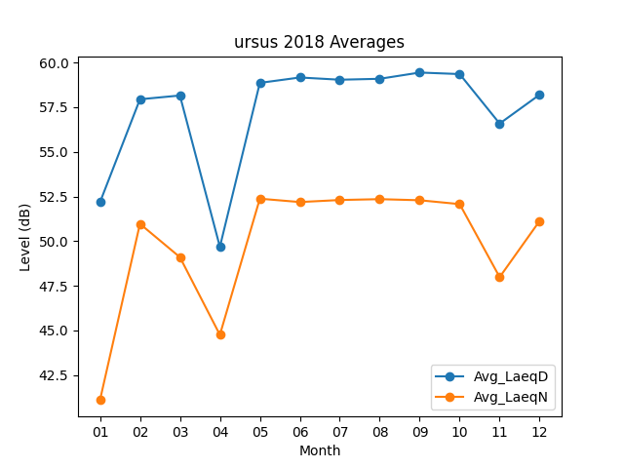
Month | Avg_LaeqD | Avg_LaeqN
01 | 52.177419355 | 41.1
02 | 57.942857143 | 50.971428571
03 | 58.15483871 | 49.103225806
04 | 49.683333333 | 44.756666667
05 | 58.861290323 | 52.377419355
06 | 59.163333333 | 52.19
07 | 59.038709677 | 52.303225806
08 | 59.090322581 | 52.351612903
09 | 59.44 | 52.29
10 | 59.35483871 | 52.074193548
11 | 56.583333333 | 47.986666667
12 | 58.2 | 51.132258065

